关系图
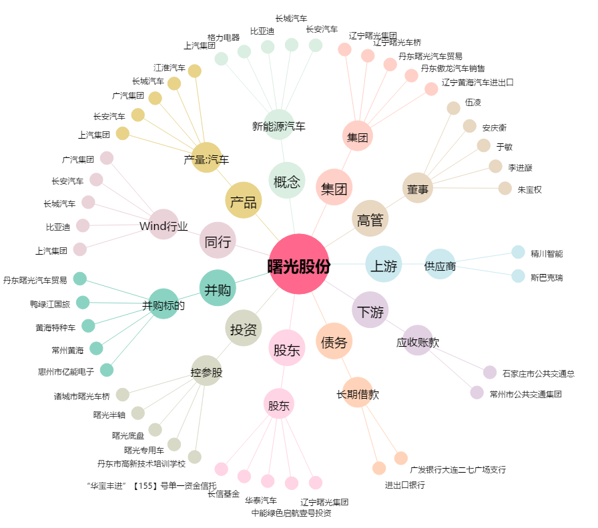
曙光股份[600303.SH] - 关系概览图

